상품제안서
원터치 12k 더블살대 3단 암막 양우산(UPF50+) | 상품코드: S40163

 |  |  |  |  |  |  | 02-713-8555 | www.synergygift.co.kr
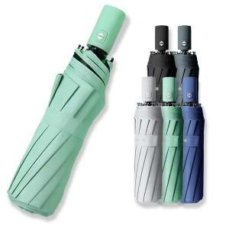

【상세/제작정보】 | <p><span style="font-size: 14pt;">※ 손잡이-실크1도 / 우산집-풀칼라인쇄</span></p><br>

【인쇄/포장옵션】 | 실크, 우산집컬러인쇄 / 포장지포장

【공급단가】 | 수량 | 50~ | 100~ | 500~ | 1,000~ | 2,000~
*VAT별도 | 단가 | 10,140원 | 9,980원 | 9,750원 | 9,360원 | 8,970원

【상품 URL】 | https://www.synergygift.co.kr:443/src/goods_detail.php?gdno=40163

